상품제안서
양키캔들 보티브 3종 세트 | 상품코드: S36545

 |  |  |  |  |  |  | 02-713-8555 | www.synergygift.co.kr
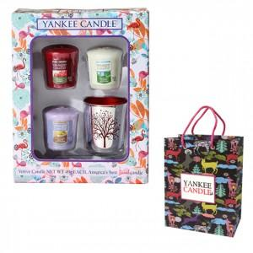

【상세/제작정보】 | 양키캔들 보티브3개+실버나무홀더1개+선물박스+쇼핑백

【인쇄/포장옵션】 | 스티커 / 포장불가능

【공급단가】 | 수량 | 40~ | 100~ | 500~ | 1,000~ | 2,000~
*VAT별도 | 퍼플 | 11,520원 | 11,070원 | 10,530원 | 10,260원 | 10,080원
 | 골드 | 11,520원 | 11,070원 | 10,530원 | 10,260원 | 10,080원
 | 민트그린 | 11,520원 | 11,070원 | 10,530원 | 10,260원 | 10,080원
 | 레드 | 11,520원 | 11,070원 | 10,530원 | 10,260원 | 10,080원

【상품 URL】 | https://www.synergygift.co.kr:443/src/goods_detail.php?gdno=36545

